Standard simple effet
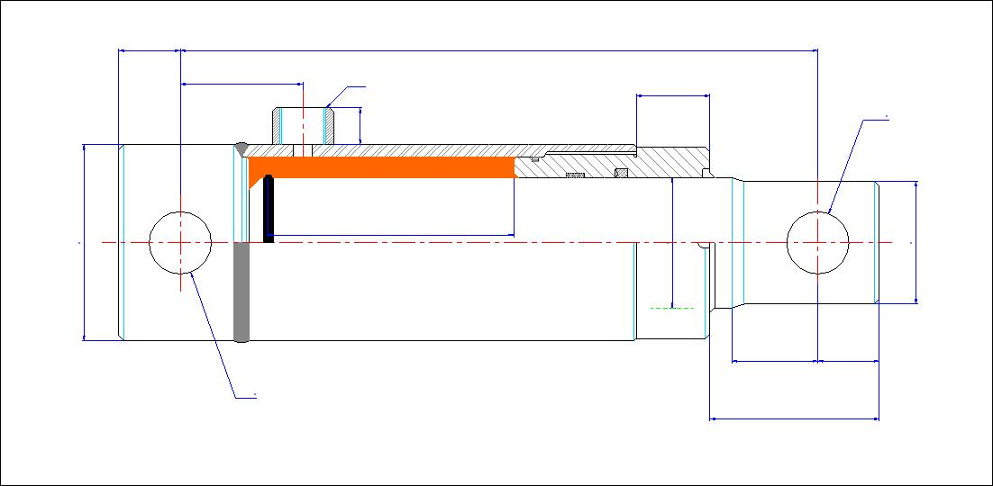
25
310
50
3/8'
Gas
30
25,4
Ø
15

0,29
Litres
70
50
47
Course
150
mm

Températures de fonctionnement -20 à 90°C Pression maxi 200 Bar

35
25

25,4
Force en poussant
DaN
982
75

Poids
Type |  | Course |  | Pression |  | Débit

7,9
kg
50 | mm | 150 | mm | 50 | bars | 15 | l/min
Temps de sortie |  | 1.18 | Sec | Vitesse de sortie |  | 0.13 | m/sec

Températures de fonctionnement -20 à 90°C Pression maxi 200 Bar

ENVOYEZ-NOUS VOTRE DEVIS EN CLIQUANT ICI

Vous pouvez uniquement modifier les cellules en jaune.
Envoyer ces infos à contact@luce-hydro.fr ou remplissez le formulaire en cliquant sur le bouton ci-dessus

Standard simple effet brut
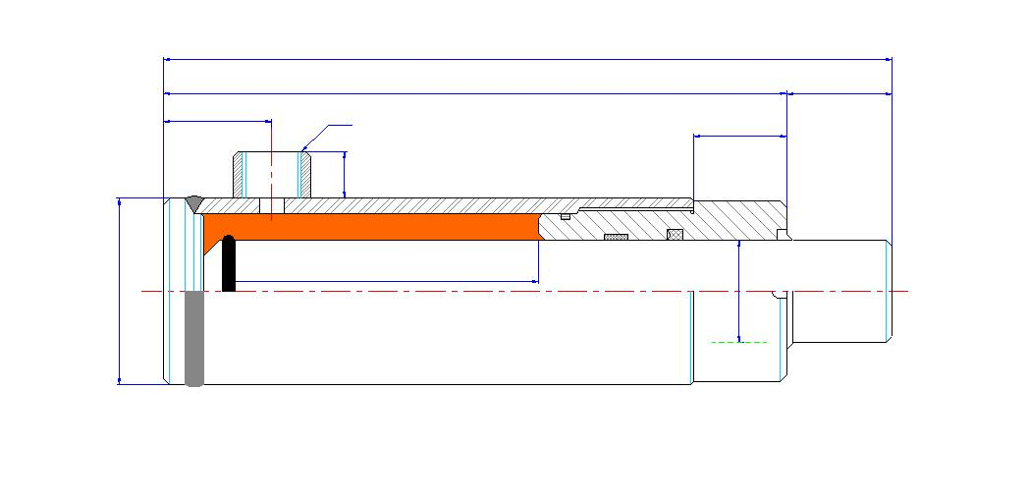
114
84
30
27
1/4'
Gas
5

15

0,01
Litres

35
Course
30
mm
20

Températures de fonctionnement -20 à 90 °C Pression maxi 200 Bar

Force en poussant
628
DaN

Poids
Type |  | Course |  | Pression |  | Débit

0,78
kg
20 | mm | 30 | mm | 200 | bars | 3 | l/min
Temps de sortie |  | 0.19 | Sec | Vitesse de sortie |  | 0.16 | m/sec

Températures de fonctionnement -20 à 90 °C Pression maxi 200 Bar

ENVOYEZ-NOUS VOTRE DEVIS EN CLIQUANT ICI

Vous pouvez uniquement modifier les cellules en jaune.
Envoyer ces infos à contact@luce-hydro.fr ou remplissez le formulaire en cliquant sur le bouton ci-dessus

Double effet simple
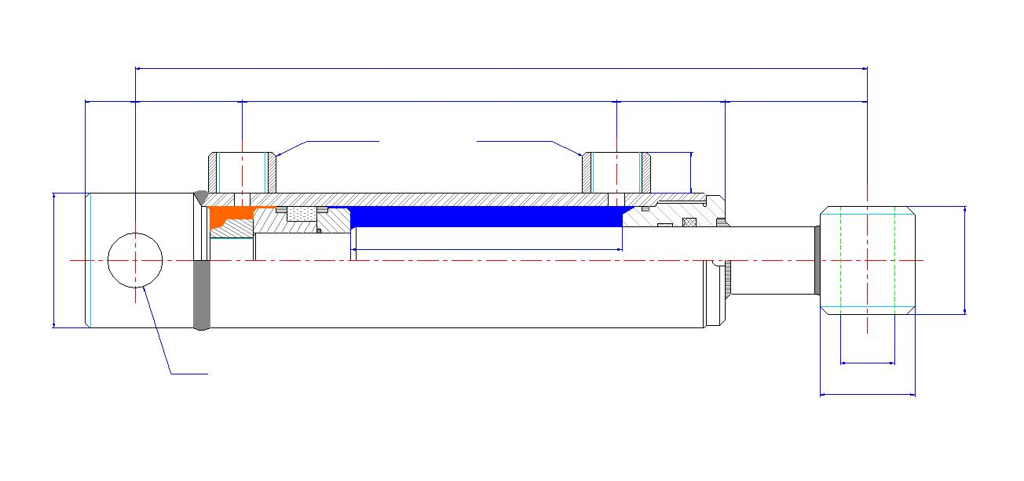
515
25
53
356
50
56

3/8'
Gas
15

0,62
Litres

0,32
Litres
60
Course mm
315
45

Températures de fonctionnement -20 à 90 °C Pression maxi 200 Bar

25,4
25,4
Ø
Force en poussant
2454
DaN
40
Ø
Force en tirant
1252
DaN

Type | Course |  | Pression |  | Débit
Poids
8,0
kg
50x35 | 315 | mm | 125 | Bar | 6 | l/mn
Temps de sortie | 6.19 | sec | Temps de rentrée |  | 3.15 | sec
Vitesse sortie | 0.05 | m/sec | Vitesse rentrée |  | 0.10 | m/sec

Températures de fonctionnement -20 à 90 °C Pression maxi 200 Bar
ENVOYEZ-NOUS VOTRE DEVIS EN CLIQUANT ICI

Vous pouvez uniquement modifier les cellules en jaune.
Envoyer ces infos à contact@luce-hydro.fr ou remplissez le formulaire en cliquant sur le bouton ci-dessus

Modif le 02/07/2013
Modif le 02/07/2013
BASE TUBE GLACE,
BASE TUBE GLACE,
BASE TUBE GLACE,
BASE TUBE GLACE,
BASE TUBE GLACE,
BASE TUBE GLACE,
BASE TUBE GLACE,
BASE TUBE GLACE,

Double effet brut
455
441

42
332
67
14

3/8'
Gas
15
2,16
Litres

0,78
Litres
115
Course mm
275

Températures de fonctionnement -20 à 90 °C Pression maxi 200 Bar

Force en poussant
10210
DaN

Force en tirant
3676
DaN

Type | Course |  | Pression |  | Débit
Poids
30,39
kg
100x80 | 275 | mm | 130 | Bar | 4 | l/mn
Temps de sortie | 32.40 | sec | Temps de rentrée |  | 11.66 | sec
Vitesse sortie | 0.01 | m/sec | Vitesse rentrée |  | 0.02 | m/sec

Températures de fonctionnement -20 à 90 °C Pression maxi 200 Bar

ENVOYEZ-NOUS VOTRE DEVIS EN CLIQUANT ICI

Vous pouvez uniquement modifier les cellules en jaune.
Envoyer ces infos à contact@luce-hydro.fr ou remplissez le formulaire en cliquant sur le bouton ci-dessus

